Oppskrift
Caesar-salat Quinoa og ChipotleCaesar-salat Quinoa og Chipotle
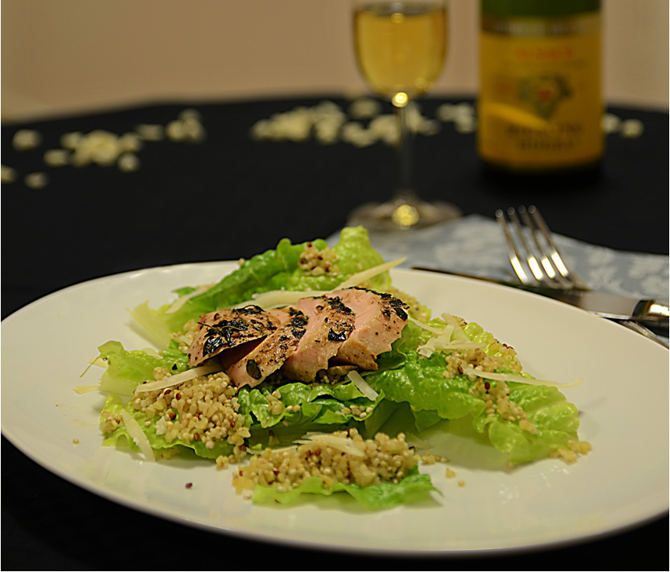

Kyllingen marineres i TABASCO® Chipotle noen timer. Tilbered Quinoa som anvist på pakken. Vask salaten og riv opp i passende biter. Stek det marinerte kyllingbrystet etter ønske. Mikse salat, revet parmesan og dressing i en miksebolle. Legges opp med kyllingstykkene på toppen. Tips: Quinoa fungerer her som en meget spennende erstatter for de klassiske krutongene - må prøves!Kyllingen marineres i TABASCO® Chipotle noen timer. Tilbered Quinoa som anvist på pakken. Vask salaten og riv opp i passende biter. Stek det marinerte kyllingbrystet etter ønske. Mikse salat, revet parmesan og dressing i en miksebolle. Legges opp med kyllingstykkene på toppen. Tips: Quinoa fungerer her som en meget spennende erstatter for de klassiske krutongene - må prøves!
Number of servingsNumber of servings | 1
EPDEPD | ProductProduct | Per servingPer serving |  | TotalTotal |  | QtyPerPackQtyPerPack | PackSizePackSize | PackUnitPackUnit | PackagingPackaging | ItemsItems
 | Kyllingbryst Kyllingbryst |  |  | 0 |  |  |  |  |  | 0
24293142429314 | TABASCO® Chipotle Sauce TABASCO® Chipotle Sauce | 0.005 | ll | 0 | ll | 2 | 1.89 | ll | 2x1.89l2x1.89l | 0
24610772461077 | Quinoa Gourmand *(Gluten,Hvete gluten,kan inneholde spor av Egg,Lupiner,Melk,Selleri,Sennep,Sesamfrø,Soya)Quinoa Gourmand *(Gluten,Hvete gluten,kan inneholde spor av Egg,Lupiner,Melk,Selleri,Sennep,Sesamfrø,Soya) | 0.05 | kgkg | 0 | kgkg | 6 | 1 | kgkg | 6x1kg6x1kg | 0
 | Romanosalat Romanosalat |  |  | 0 |  |  |  |  |  | 0
 | Parmesanost Parmesanost |  |  | 0 |  |  |  |  |  | 0
 | Ken's Creamy Caesar dressing Ken's Creamy Caesar dressing | 50 | mlml | 0 | mlml |  |  |  |  | 0

 | * Allergens* Allergens

